indicadores previsionales
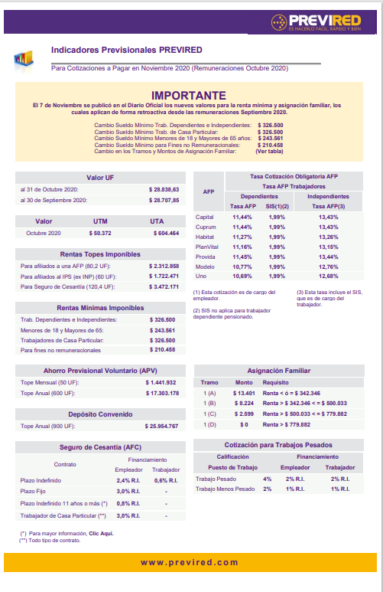

Gratificación Art. 50

Sueldo minimo | $326,500
Tope anual art. 50 | IMM x 4.75 anual | $1,550,875
Tope mensual |  | $129,240

